Gráficos Q2016
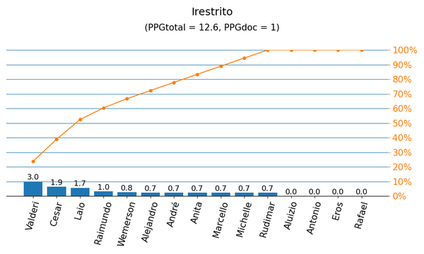
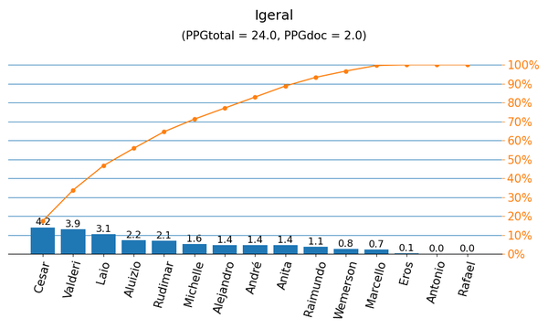

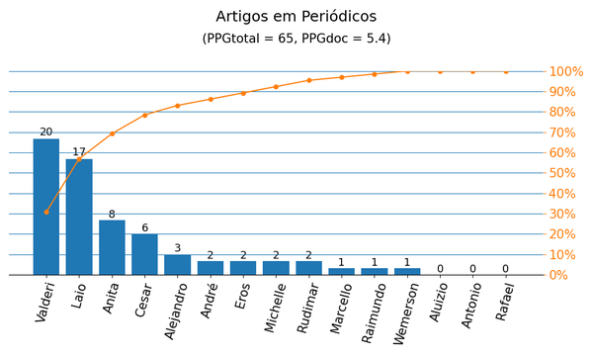
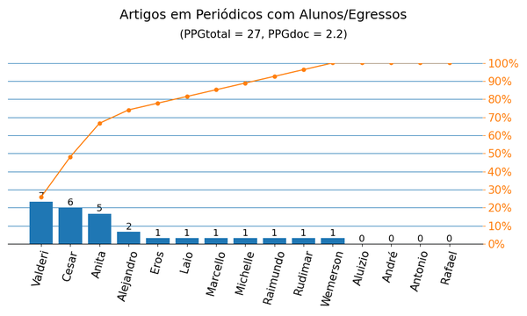

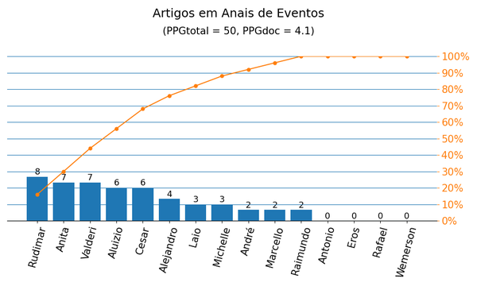
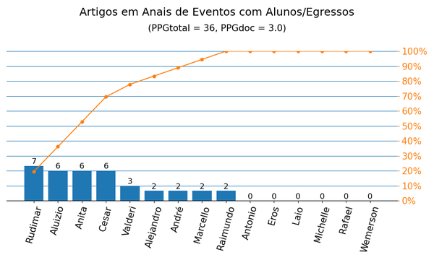

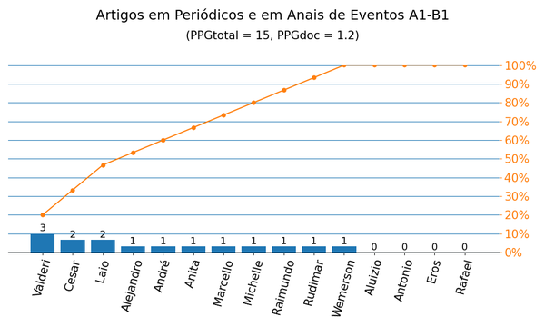
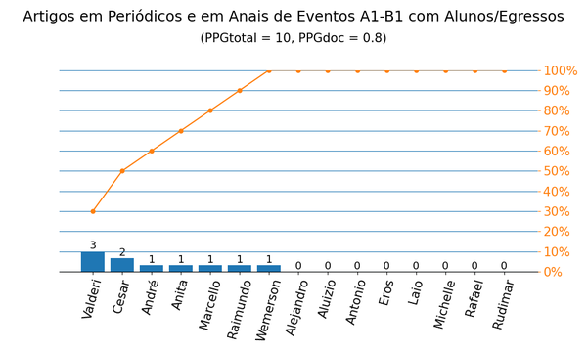

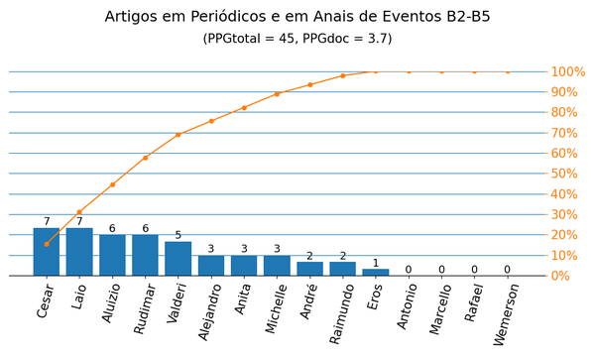
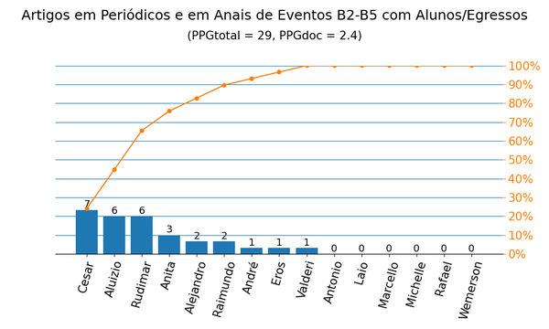

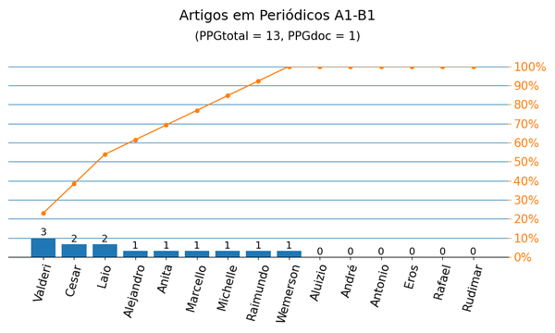
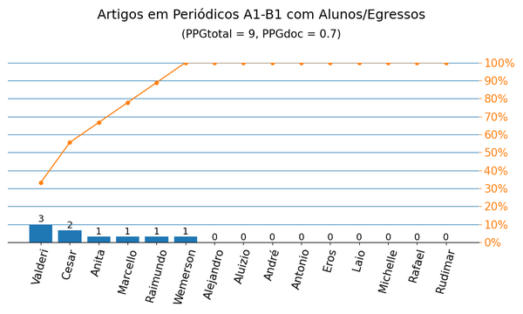

Gráficos Q2019
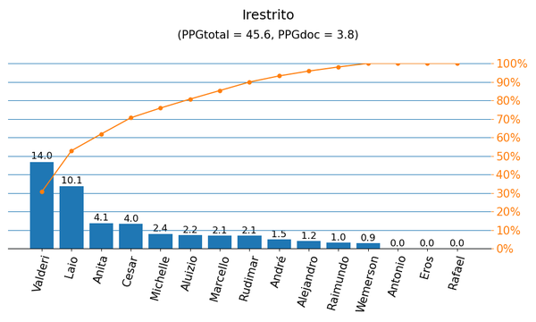
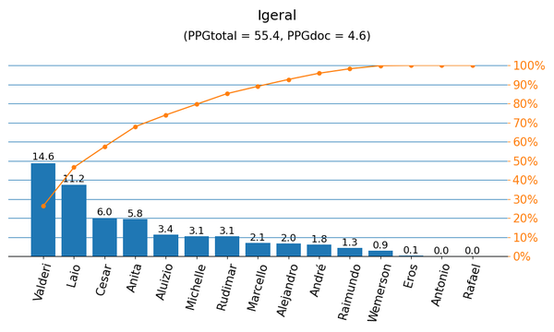

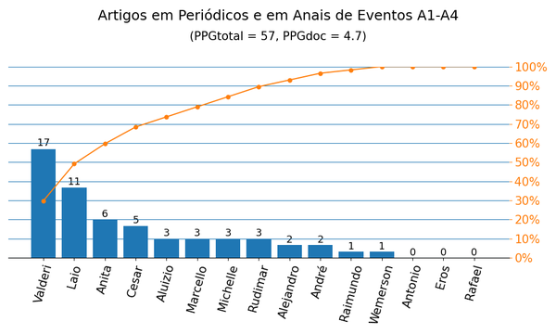
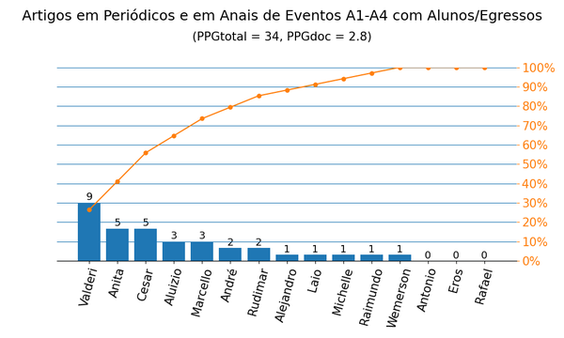

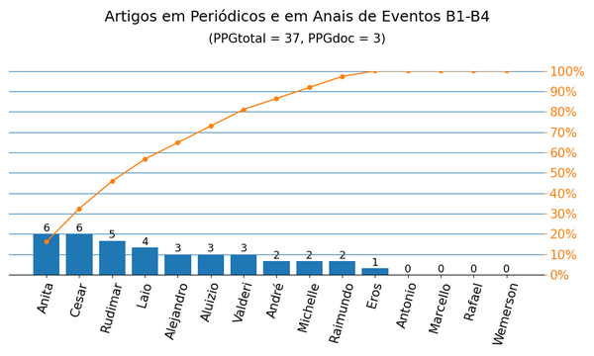
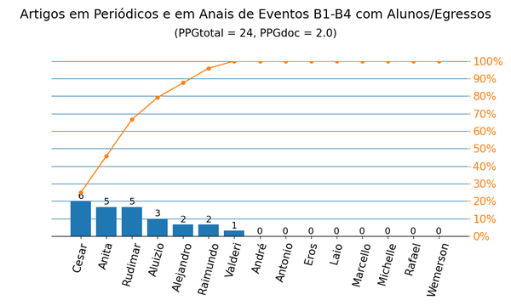

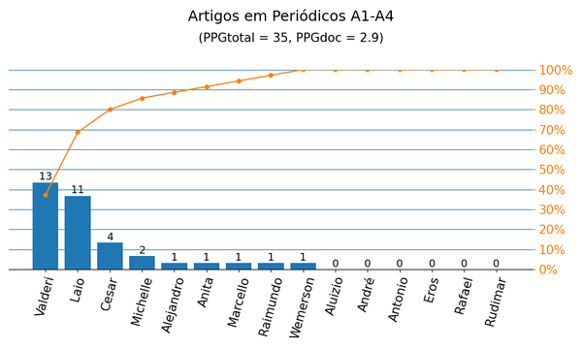
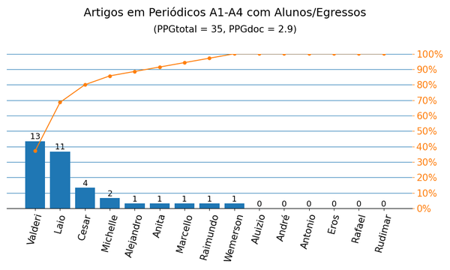

Anais|PPG
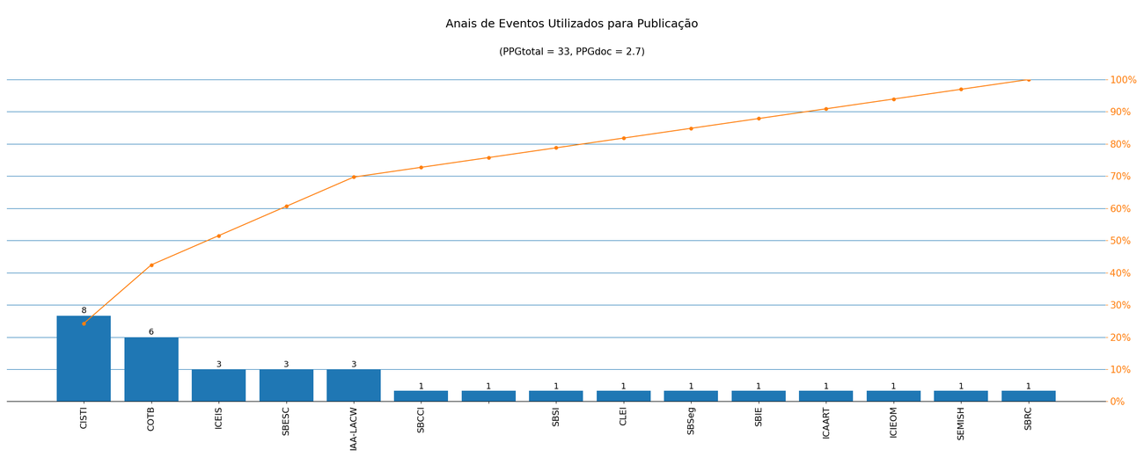
Nome de Publicação | Sigla | Qualis CC 2016 | Qualis 2019 | Quantidade | Porcentagem
SYMPOSIUM ON INTEGRATED CIRCUITS AND SYSTEMS DESIGN | SBCCI | B2 | A4 | 1 | 3.0%
*2020 15TH DESIGN &AMP, TECHNOLOGY OF INTEGRATED SYSTEMS IN NANOSCALE ERA (DTIS) |  | - | - | 1 | 3.0%
SIMPÓSIO BRASILEIRO DE SISTEMAS DE INFORMAÇÃO | SBSI | B2 | B1 | 1 | 3.0%
CONFERENCIA LATINOAMERICANA DE INFORMÁTICA | CLEI | B3 | B2 | 1 | 3.0%
IBERIAN CONFERENCE ON INFORMATION SYSTEMS AND TECHNOLOGIES | CISTI | - | A4 | 8 | 24.2%
INTERNATIONAL CONFERENCE ON ENTERPRISE INFORMATION SYSTEMS | ICEIS | B2 | A3 | 3 | 9.1%
BRAZILIAN SYMPOSIUM ON COMPUTING SYSTEM ENGINEERING | SBESC | B2 | B1 | 3 | 9.1%
SIMPÓSIO BRASILEIRO EM SEGURANÇA DA INFORMAÇÃO E DE SISTEMAS COMPUTACIONAIS | SBSeg | B3 | B1 | 1 | 3.0%
SIMPÓSIO BRASILEIRO DE INFORMÁTICA NA EDUCAÇÃO | SBIE | B1 | A3 | 1 | 3.0%
COMPUTER ON THE BEACH | COTB | B4 | B3 | 6 | 18.2%
* IAA LATIN AMERICA CUBESAT WORKSHOP | IAA-LACW | - | - | 3 | 9.1%
INTERNATIONAL CONFERENCE ON AGENTS AND ARTIFICIAL INTELLIGENCE | ICAART | B1 | A4 | 1 | 3.0%
INTERNATIONAL CONFERENCE ON INDUSTRIAL ENGINEERING AND OPERATIONS MANAGEMENT | ICIEOM | B5 | B2 | 1 | 3.0%
SEMINÁRIO INTEGRADO DE SOFTWARE E HARDWARE | SEMISH | B4 | B1 | 1 | 3.0%
SIMPÓSIO BRASILEIRO DE REDES DE COMPUTADORES E SISTEMAS DISTRIBUÍDOS | SBRC | B2 | A4 | 1 | 3.0%

Métrica CC 2016 | Qtd. | Qtd. %
Quantidade de eventos diferentes | 15 | 100.0%
Quantidade de eventos A1-B1 | 2 | 13.3%
Quantidade de eventos B2-B5 | 10 | 66.7%
Quantidade de eventos Não Qualis | 3 | 20.0%

Métrica 2019 | Qtd. | Qtd. %
Quantidade de eventos diferentes | 15 | 100.0%
Quantidade de eventos A1-A4 | 6 | 40.0%
Quantidade de eventos B1-B4 | 7 | 46.7%
Quantidade de eventos Não Qualis | 2 | 13.3%

Periódicos|PPG
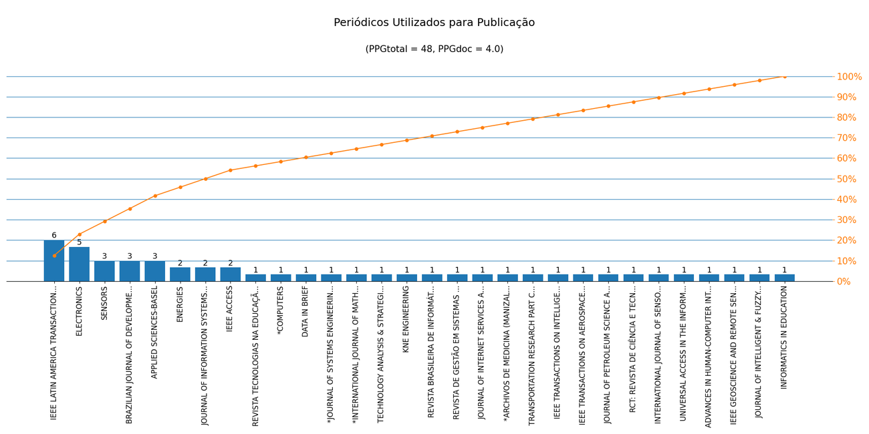
Nome de Publicação | ISSN | Qualis CC 2016 | Qualis 2019 | Scopus 2019 | Quantidade | Porcentagem
SENSORS | 1424-8220 | A1 | A1 | - | 3 | 6.2%
IEEE LATIN AMERICA TRANSACTIONS | 1548-0992 | B4 | B2 | - | 6 | 12.5%
JOURNAL OF INTELLIGENT & FUZZY SYSTEMS | 1064-1246 | B1 | A2 | - | 1 | 2.1%
IEEE GEOSCIENCE AND REMOTE SENSING LETTERS | 1545-598X | A2 | A2 | - | 1 | 2.1%
BRAZILIAN JOURNAL OF DEVELOPMENT | 2525-8761 | - | B2 | - | 3 | 6.2%
ADVANCES IN HUMAN-COMPUTER INTERACTION | 1687-5893 | B2 | B1 | - | 1 | 2.1%
UNIVERSAL ACCESS IN THE INFORMATION SOCIETY | 1615-5289 | B1 | A4 | - | 1 | 2.1%
APPLIED SCIENCES-BASEL | 2076-3417 | - | A4 | - | 3 | 6.2%
IEEE ACCESS | 2169-3536 | B3 | A1 | - | 2 | 4.2%
INTERNATIONAL JOURNAL OF SENSOR NETWORKS | 1748-1279 | - | B1 | - | 1 | 2.1%
RCT: REVISTA DE CIÊNCIA E TECNOLOGIA | 2447-7028 | C | B4 | - | 1 | 2.1%
ENERGIES | 1996-1073 | B3 | A1 | - | 2 | 4.2%
JOURNAL OF PETROLEUM SCIENCE AND ENGINEERING | 0920-4105 | B3 | A1 | - | 1 | 2.1%
ELECTRONICS | 2079-9292 | - | A2 | - | 5 | 10.4%
JOURNAL OF INFORMATION SYSTEMS ENGINEERING AND MANAGEMENT | 2468-4376 | - | C | - | 2 | 4.2%
*ARCHIVOS DE MEDICINA (MANIZALES) | 2339-3874 | - | - | - | 1 | 2.1%
IEEE TRANSACTIONS ON AEROSPACE AND ELECTRONIC SYSTEMS | 0018-9251 | - | A1 | - | 1 | 2.1%
IEEE TRANSACTIONS ON INTELLIGENT TRANSPORTATION SYSTEMS | 1524-9050 | A1 | A1 | - | 1 | 2.1%
TRANSPORTATION RESEARCH PART C-EMERGING TECHNOLOGIES | 0968-090X | B2 | A1 | - | 1 | 2.1%
*INTERNATIONAL JOURNAL OF MATHEMATICAL MODELLING AND NUMERICAL OPTIMIZATION | 2040-3607 | - | - | - | 1 | 2.1%
JOURNAL OF INTERNET SERVICES AND APPLICATIONS | 1867-4828 | B1 | A2 | - | 1 | 2.1%
REVISTA TECNOLOGIAS NA EDUCAÇÃO | 1984-4751 | C | B2 | - | 1 | 2.1%
*COMPUTERS | 2073-431X | - | - | - | 1 | 2.1%
*JOURNAL OF SYSTEMS ENGINEERING AND ELECTRONICS | 1004-4132 | - | - | - | 1 | 2.1%
DATA IN BRIEF | 2352-3409 | B5 | NP | - | 1 | 2.1%
TECHNOLOGY ANALYSIS & STRATEGIC MANAGEMENT | 0953-7325 | - | A2 | - | 1 | 2.1%
KNE ENGINEERING | 2518-6841 | - | C | - | 1 | 2.1%
REVISTA BRASILEIRA DE INFORMÁTICA NA EDUCAÇÃO | 1414-5685 | B3 | B3 | - | 1 | 2.1%
REVISTA DE GESTÃO EM SISTEMAS DE SAÚDE | 2316-3712 | - | B1 | - | 1 | 2.1%
INFORMATICS IN EDUCATION | 1648-5831 | B1 | A2 | - | 1 | 2.1%

Métrica CC 2016 | Qtd. | Qtd. %
Quantidade de periódicos diferentes | 30 | 100.0%
Quantidade de periódicos A1-B1 | 7 | 23.3%
Quantidade de periódicos B2-B5 | 8 | 26.7%
Quantidade de periódicos Não Qualis | 13 | 43.3%

Métrica 2019 | Qtd. | Qtd. %
Quantidade de periódicos diferentes | 30 | 100.0%
Quantidade de periódicos A1-A4 | 15 | 50.0%
Quantidade de periódicos B1-B4 | 8 | 26.7%
Quantidade de periódicos Não Qualis | 7 | 23.3%

